상품제안서
incolor 문구세트 (색연필,볼펜,지우개) | 상품코드: F09790

 |  |  |  |  |  |  | 02-412-0044 | www.easy1.co.kr
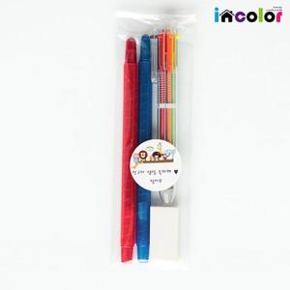

【상세/제작정보】 | .

【인쇄/포장옵션】 | 스티커 / OPP(비닐)

【공급단가】 | 수량 | 300~ | 1,000~ | 2,000~ | 3,000~ | 5,000~
*VAT별도 | 단가 | 1,300원 | 1,260원 | 1,210원 | 1,170원 | 1,130원

【상품 URL】 | http://www.easy1.co.kr/src/goods_detail.php?gdno=9790

